상품제안서
저소음 스마트 미니 전동 마사지건 2000mah | 상품코드: F18758

 |  |  |  |  |  |  | 02-412-0044 | www.easy1.co.kr
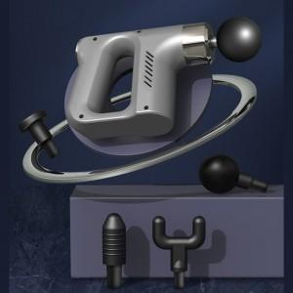

【상세/제작정보】

【인쇄/포장옵션】 | 실크, 레이저, 풀칼라 / 포장지포장

【공급단가】 | 수량 | 50~ | 100~ | 500~ | 1,000~ | 2,000~
*VAT별도 | 단가 | 26,650원 | 24,120원 | 23,200원 | 22,270원 | 21,710원

【상품 URL】 | http://www.easy1.co.kr/src/goods_detail.php?gdno=18758

